2026-02-18
規制番号 名称 |  |  |  |  | 02-0018 |  | 裁判所前 |  |  |  | (UD-TTR) |  | 運 用 開始日時 |  | 2026-02-18 |  |  |  | 製造番号 |  | K0000001
 |  |  |  |  |  |  |  |  |  |  |  |  |  |  |  |  |  |  | 製造年月 |  | 2026-01-01
管制番号 名称 |  |  |  |  | 20018 |  | 裁判所前 |  |  |  | 1012号「版6」 |  |  |  | 0:31:00 |  |  | ～
 |  |  |  |  |  |  |  |  |  |  |  |  |  |  |  |  |  |  | メーカー |  | 日本信号 |  |  |  | Int№： | 818
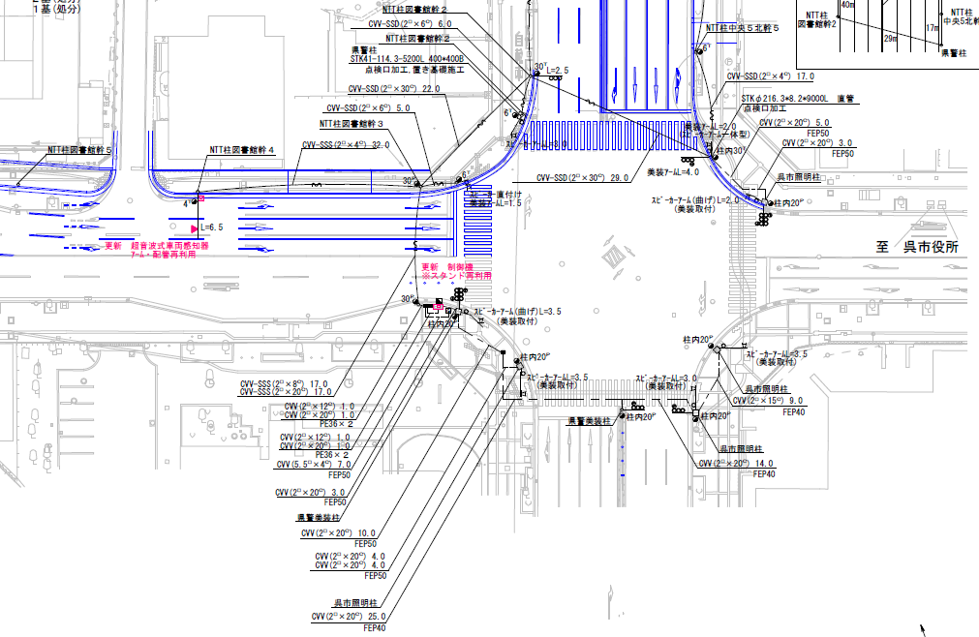

42.3m
44.2m

ステータス機能
S3:閃光
 |  |  |  |  |  |  |  |  |  |  |  |  |  |  |  |  |  |  |  |  |  |  |  |  | 50 | 13.888888889 | 42.3 | 3.0
 |  |  |  |  |  |  |  |  |  |  |  |  |  |  |  |  |  |  |  |  |  |  | ※3現示は8,9Stepで保障（終日） |  | 40 | 11.111111111 | 44.2 | 4.0
ステップ番号 |  |  |  | 1 | 2 | 3 | 4 | 5 | 6 | 7 | 8 | 9 | 10 | 11 | 12 | 13 | 14 | 15 | 16 | 17 | 18 | 19 | 20
ステップ名称 |  |  |  | 1PG | 1PW | 1 G | 1 Y | 1 A | 1 Y | 1 R | 2PG | 2PW | 2 G | 2 Y | 2 A | 2 Y | 2 R
流 動 図
19.7m
歩灯2
17.8m
歩灯2
24.9m
23.2m
歩灯2
歩灯2
EC6780K+34001151
EC6780K-209
PD1220A V4.03
１Ｐ |  | [ 1P ]
１ |  | [ 1V ]
１右矢 |  | [ 1A ]
２Ｐ |  | [ 2P ]
２ |  | [ 2V ]
２右矢 |  | [ 2A ]

ＰＵ |  |  |  | 109 |  |  |  | 109 |  |  | 109 |  |  |  | 109
ＰＬ１ | ( | 92秒 | ) | 21 | 7 | 5 | 3 | 5 | 2 | 3 | 21 | 9 | 2 | 3 | 5 | 2 | 4 |  |  |  |  |  | PL2,PL3の時間帯を除く |  | 120 | 102
ＰＬ２ | ( | 93秒 | ) | 21 | 7 | 3 | 3 | 5 | 2 | 3 | 21 | 9 | 5 | 3 | 5 | 2 | 4 |  |  |  |  |  | （ 土・休 7:00～9:00 ） |  | 140 | 120
ＰＬ３ | ( | 96秒 | ) | 20 | 7 | 3 | 3 | 5 | 2 | 3 | 21 | 9 | 9 | 3 | 5 | 2 | 4 |  |  |  |  |  | （ 月～金 7:00～9:00 ） | 140
保安秒時 | ( | 140秒 | ) | 30 | 7 | 5 | 3 | 12 | 2 | 3 | 39 | 9 | 2 | 3 | 19 | 2 | 4
最長時間（秒） |  |  |  | 110 | 110 | 110 | 10 | 110 | 10 | 10 | 110 | 110 | 110 | 10 | 110 | 10 | 10
最短時間（秒） |  |  |  | 6 | 0.95 | 0.95 | 0.95 | 0.95 | 0.95 | 0.95 | 6 | 0.95 | 0.95 | 0.95 | 0.95 | 0.95 | 0.95
ＡＢ連動出力

2022-07-21
規制番号 名称 |  |  |  |  | 02-0018 |  | 裁判所前 |  |  |  |  |  | 運 用 |  | H.13年10月31日 |  |  |  | 製造番号 |  | 1A0547
管制番号 名称 |  |  |  |  | 20018 |  | 裁判所前 |  |  |  | （Ｕ形） |  | 開始日時 |  | 12:13:00 |  |  | ～ | 製造年月 |  | 平成13年10月

至 広島呉道路
至 本通り４丁目
 |  |  |  |  |  | 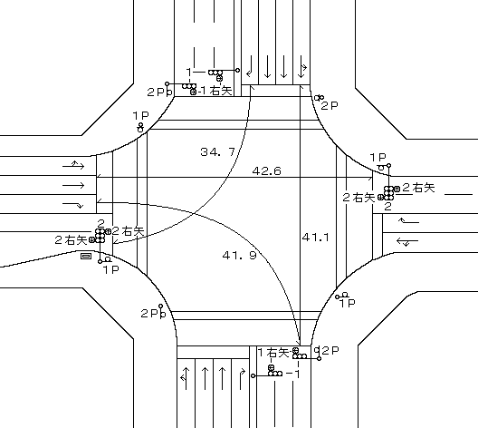

ステータス機能
S3:閃光
その他
シリアル／パス端子
指定色:R24-358

ステップ番号 |  |  |  | 1 | 2 | 3 | 4 | 5 | 6 | 7 | 8 | 9 | 10 | 11 | 12 | 13 | 14 | 15 | 16 | 17 | 18 | 19 | 20
ステップ名称 |  |  |  | 1PG | 1PW | 1 G | 1 Y | 1 A | 1 Y | 1 R | 2PG | 2PW | 2 G | 2 Y | 2 A | 2 Y | 2 R
流 動 図
19.7m
歩灯2
17.8m
歩灯2
24.8m
23.3m
歩灯2
歩灯2
１Ｐ |  | [ 1P ]
１ |  | [ 1V ]
１右矢 |  | [ 1A ]
２Ｐ |  | [ 2P ]
２ |  | [ 2V ]
２右矢 |  | [ 2A ]

ＰＵ |  |  |  | 109 |  |  |  | 109 |  |  | 109 |  |  |  | 109
ＰＬ1 | ( | 92秒 | ) | 21 | 7 | 5 | 3 | 5 | 2 | 3 | 21 | 9 | 2 | 3 | 5 | 2 | 4 |  |  |  |  |  |  | 120 | 102
ＰＬ2 | ( | 93秒 | ) | 21 | 7 | 3 | 3 | 5 | 2 | 3 | 21 | 9 | 5 | 3 | 5 | 2 | 4 |  |  |  |  |  | （土曜日・休日 7:00～9:00 ） | 140 | 120
ＰＬ3 | ( | 96秒 | ) | 20 | 7 | 3 | 3 | 5 | 2 | 3 | 21 | 9 | 9 | 3 | 5 | 2 | 4 |  |  |  |  |  | （月 ～金 7:00～9:00 ）
保安秒時 | ( | 100秒 | ) | 30 | 7 | 2 | 3 | 4 | 2 | 3 | 25 | 9 | 2 | 3 | 4 | 2 | 4
最長時間（秒） |  |  |  | 110 | 110 | 110 | 10 | 110 | 10 | 10 | 110 | 110 | 110 | 10 | 110 | 10 | 10
最短時間（秒） |  |  |  | 6 | 0.95 | 0.95 | 0.95 | 0.95 | 0.95 | 0.95 | 6 | 0.95 | 0.95 | 0.95 | 0.95 | 0.95 | 0.95
ＡＢ連動出力 |  |  |  | A | B | B | B | B | B | B | B | A | A | A | A | A | A

250018
規制番号 名称 |  |  |  |  | 2-0018 |  | 裁判所前 |  |  |  |  |  | 運 用 |  | H.13年10月31日 |  |  |  | 製造番号 |  | 1A0547
管制番号 名称 |  |  |  |  | 250018 |  | 裁判所前 |  |  |  | （Ｕ形） |  | 開始日時 |  | 12:13:00 |  |  | ～ | 製造年月 |  | 平成13年10月

至 広島呉道路
至 本通り４丁目

ステータス機能
S3:閃光
その他
シリアル／パス端子
指定色:R24-358

ステップ番号 |  |  |  | 1 | 2 | 3 | 4 | 5 | 6 | 7 | 8 | 9 | 10 | 11 | 12 | 13 | 14 | 15 | 16 | 17 | 18 | 19 | 20
ステップ名称 |  |  |  | 1PG | 1PW | 1 G | 1 Y | 1 A | 1 Y | 1 R | 2PG | 2PW | 2 G | 2 Y | 2 A | 2 Y | 2 R
流 動 図
19.7m
歩灯2
17.8m
歩灯2
24.8m
23.3m
歩灯2
歩灯2
１Ｐ |  | [ 1P ]
１ |  | [ 1V ]
１右矢 |  | [ 1A ]
２Ｐ |  | [ 2P ]
２ |  | [ 2V ]
２右矢 |  | [ 2A ]

最終指定 |  |  |  |  |  |  | ○ |  |  | ○ |  |  |  | ○ |  |  | ○ | スプリット数： |  | 4
可変指定 |  |  |  | ○ |  |  |  | ○ |  |  | ○ |  |  |  | ○
保安秒時 | ( | 100秒 | ) | 30 | 7 | 2 | 3 | 4 | 2 | 3 | 25 | 9 | 2 | 3 | 4 | 2 | 4
最長時間（秒） |  |  |  | 110 | 110 | 110 | 10 | 110 | 10 | 10 | 110 | 110 | 110 | 10 | 110 | 10 | 10
最短時間（秒） |  |  |  | 6 | 0.95 | 0.95 | 0.95 | 0.95 | 0.95 | 0.95 | 6 | 0.95 | 0.95 | 0.95 | 0.95 | 0.95 | 0.95
ＡＢ連動出力 |  |  |  | A | B | B | B | B | B | B | B | A | A | A | A | A | A

ピヨ
規制番号 名称 |  |  | 02-0018 |  | 裁判所前 |  |  |  |  |  | 運 用 |  | 2011-01-27 |  |  |  | 製造番号 |  | K113052 |  |  | 広島中央 | 日本信号株式会社
制御機機種 |  |  | 音響式視覚障害者用交通信号付加装置 |  |  |  |  |  | EA3683A |  | 開始日時 |  | 14:00:00 |  | ～ |  | 製造年月 |  | 2010-11-01 |  |  | 広島東
警交仕規１０１５号版１ |  |  | 製作所 |  | 日本信号株式会社 |  |  |  | 作動時間 |  | 8:00～19:00 |  |  |  |  |  | 施工会社 |  | （株）サンテック |  |  | 広島西
至 東片山町
署別 | 呉 |  | 付加機能 |  |  |  |  |  |  |  |  |  |  |  |  |  |  |  |  | 新型錠 |  | 広島南
 |  |  |  |  |  |  |  |  |  |  |  |  |  |  |  |  |  | 予定 |  |  | 確認 | 広島北 | 1PG
 |  |  |  |  |  |  |  |  |  |  |  |  |  |  |  |  |  |  |  |  |  | 呉 | 1PW
 |  |  |  |  |  |  |  |  |  |  |  |  |  |  |  |  |  |  |  |  |  | 音戸 | 1G
至 広島呉道路
ピヨピヨ
カッコー
カッコー
ピヨピヨ
至 呉市役所
 |  |  | 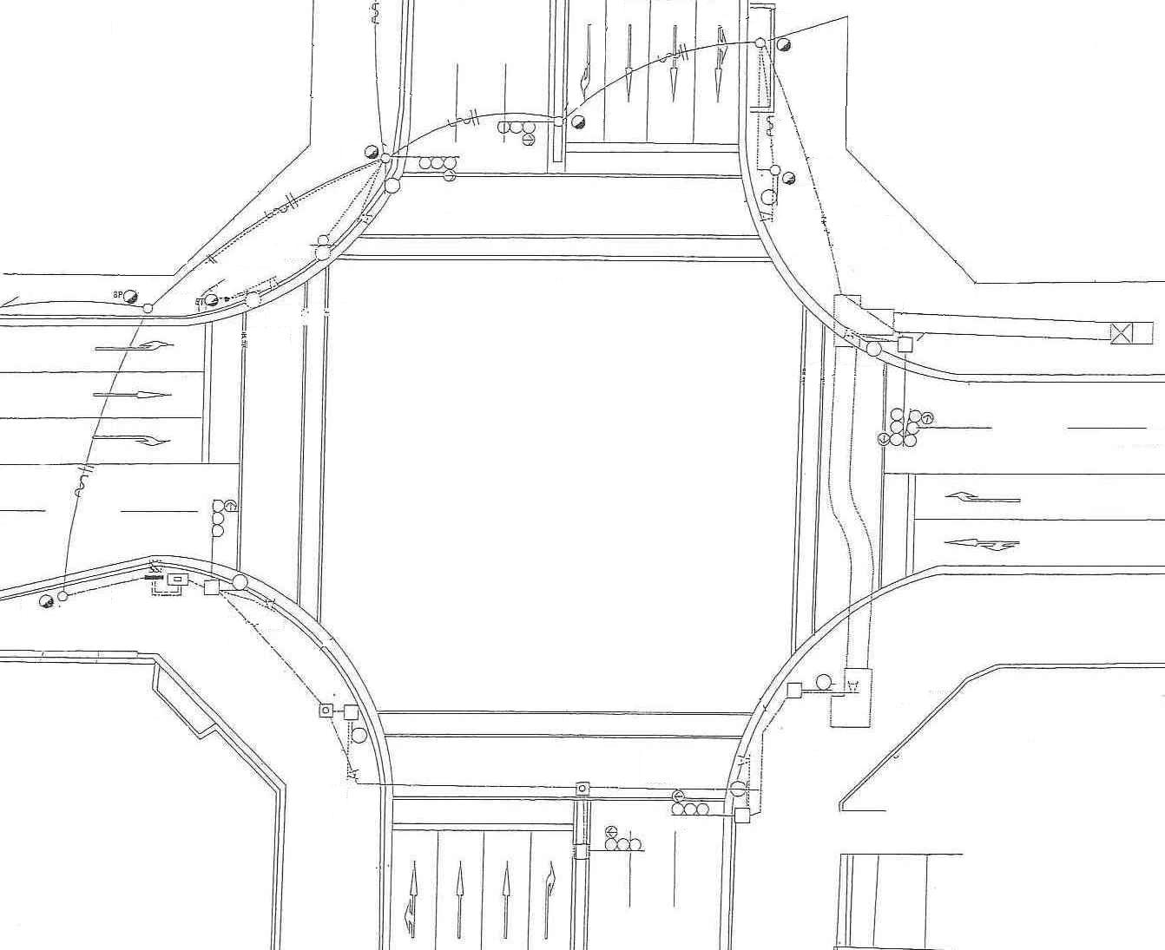 |  |  |  |  |  |  |  |  |  |  |  |  |  |  |  |  |  |  | 江田島 | 1Y
 |  |  |  |  |  |  |  |  |  |  |  |  |  |  |  |  |  |  |  |  |  | 海田 | 1R
 |  |  |  |  |  |  |  |  |  |  |  |  |  |  |  |  |  |  |  |  |  | 廿日市 | 2PG
 |  |  |  |  |  |  |  |  |  |  |  |  |  |  |  |  |  |  |  |  |  | 大竹 | 2PW
至 呉駅
 |  |  |  |  |  |  |  |  |  |  |  |  |  |  |  |  |  |  |  |  |  | 竹原 | 2G
 |  |  |  |  |  |  |  |  |  |  |  |  |  |  |  |  |  |  |  |  |  | 広 | 2Y
作動時間 | 平日 | （昼間） | 8 | 時 | 0 | 分 | ～ | 19 | 時 | 0 | 分 | （夜間） |  | 時 |  | 分 | ～ |  | 時 |  | 分
 | 土曜日 | （昼間） | 8 | 時 | 0 | 分 | ～ | 19 | 時 | 0 | 分 | （夜間） |  | 時 |  | 分 | ～ |  | 時 |  | 分
 | 休日 | （昼間） | 8 | 時 | 0 | 分 | ～ | 19 | 時 | 0 | 分 | （夜間） |  | 時 |  | 分 | ～ |  | 時 |  | 分
環境 |  | （１～６） |  |  | 3
誘導音1 | 車線 | （車線数） |  |  | 2
 | 微調 | 昼間 ０～９ |  |  | 2 |  | 夜間 ０～９ |  |  | 2
誘導音2 | 車線 | （車線数） |  |  | 2
 | 微調 | 昼間 ０～９ |  |  | 5 |  | 夜間 ０～９ |  |  | 5
音声方向 |  | 擬音方式 |  |  |  |  | 誘導音[ |  |  | 1 | ]ピヨピヨ（南北） ／ 誘導音[ |  |  |  |  | 2 | ]カッコー（東西）
設定変更履歴
年月日 |  | 変更内容
2011-01-27 |  | 制御機新設

